Dati e riferimenti
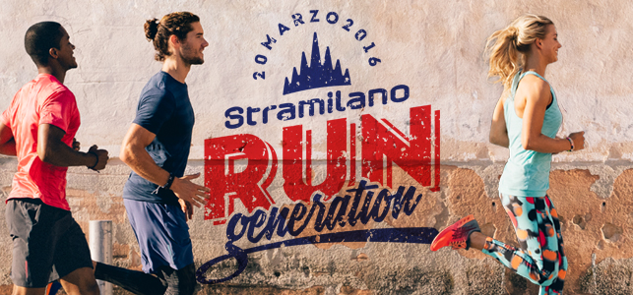 STRAMILANO 2016
Scuola/Azienda/Assoc./Gruppi o Altro

persona riferimento |  |  |  | telefono
mail riferimento
Destinazione

Etichetta scatola

TAGLIE | junior | XS | S | M | L | XL
SACCHE | 0 | 0 | 0 | 0 | 0 | 0

Totale | 0 | 0 | 0 | 0 | 0 | 0
 | Totale sacche per controllo |  |  |  |  | 0
Predisporre per il |  |  | consegnato il

